关系图
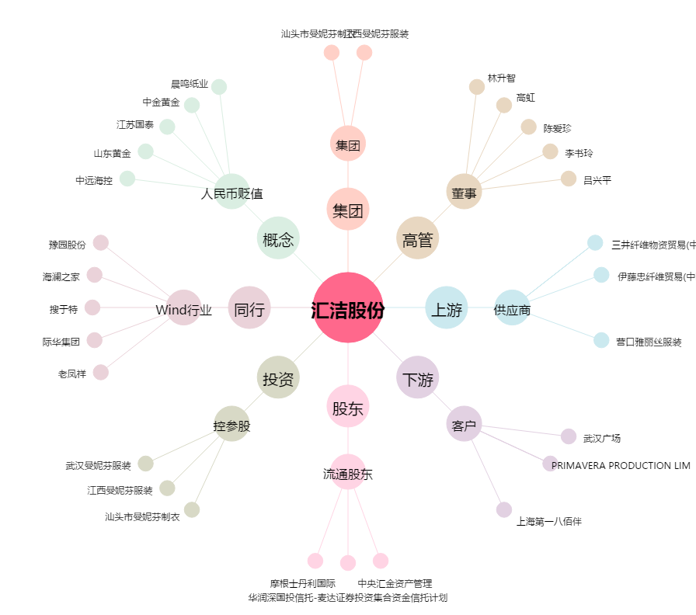
汇洁股份[002763.SZ] - 关系概览图

